Mise au point partie chaude
Taille possible brasserie |  | 7M X 12M | 84M²
Chambre chaude-froide |  | 5M X 6M | 30M²

EAU CHAUDE | Bache eau chaude

 | sur base Cuve Alfa-Laval 2400 litres: |  |  |  | Photos cuve
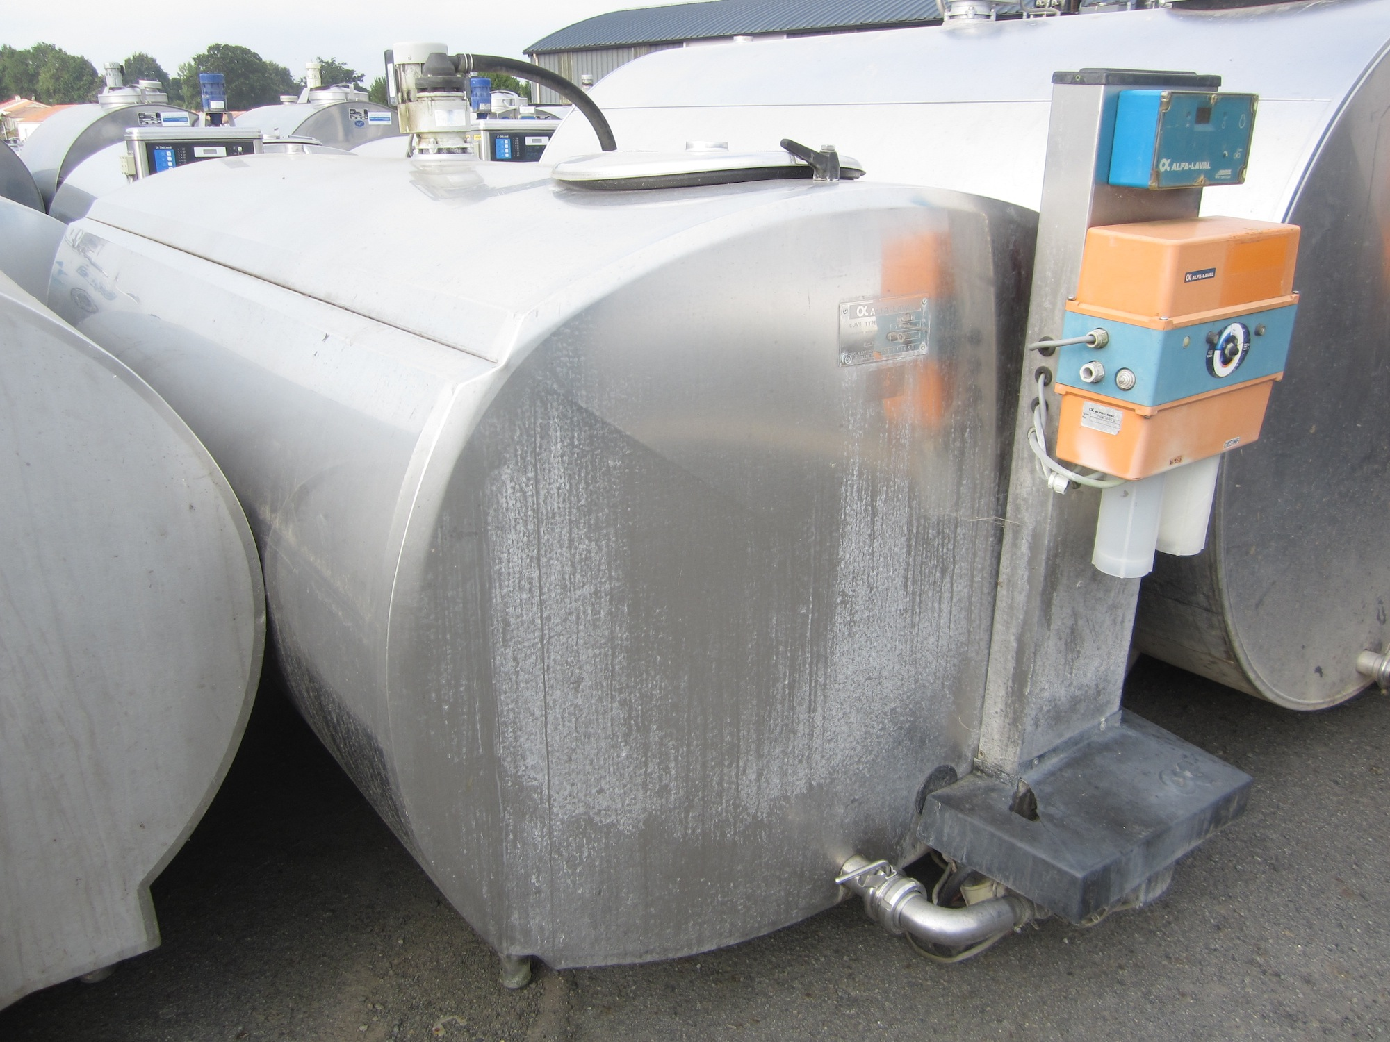
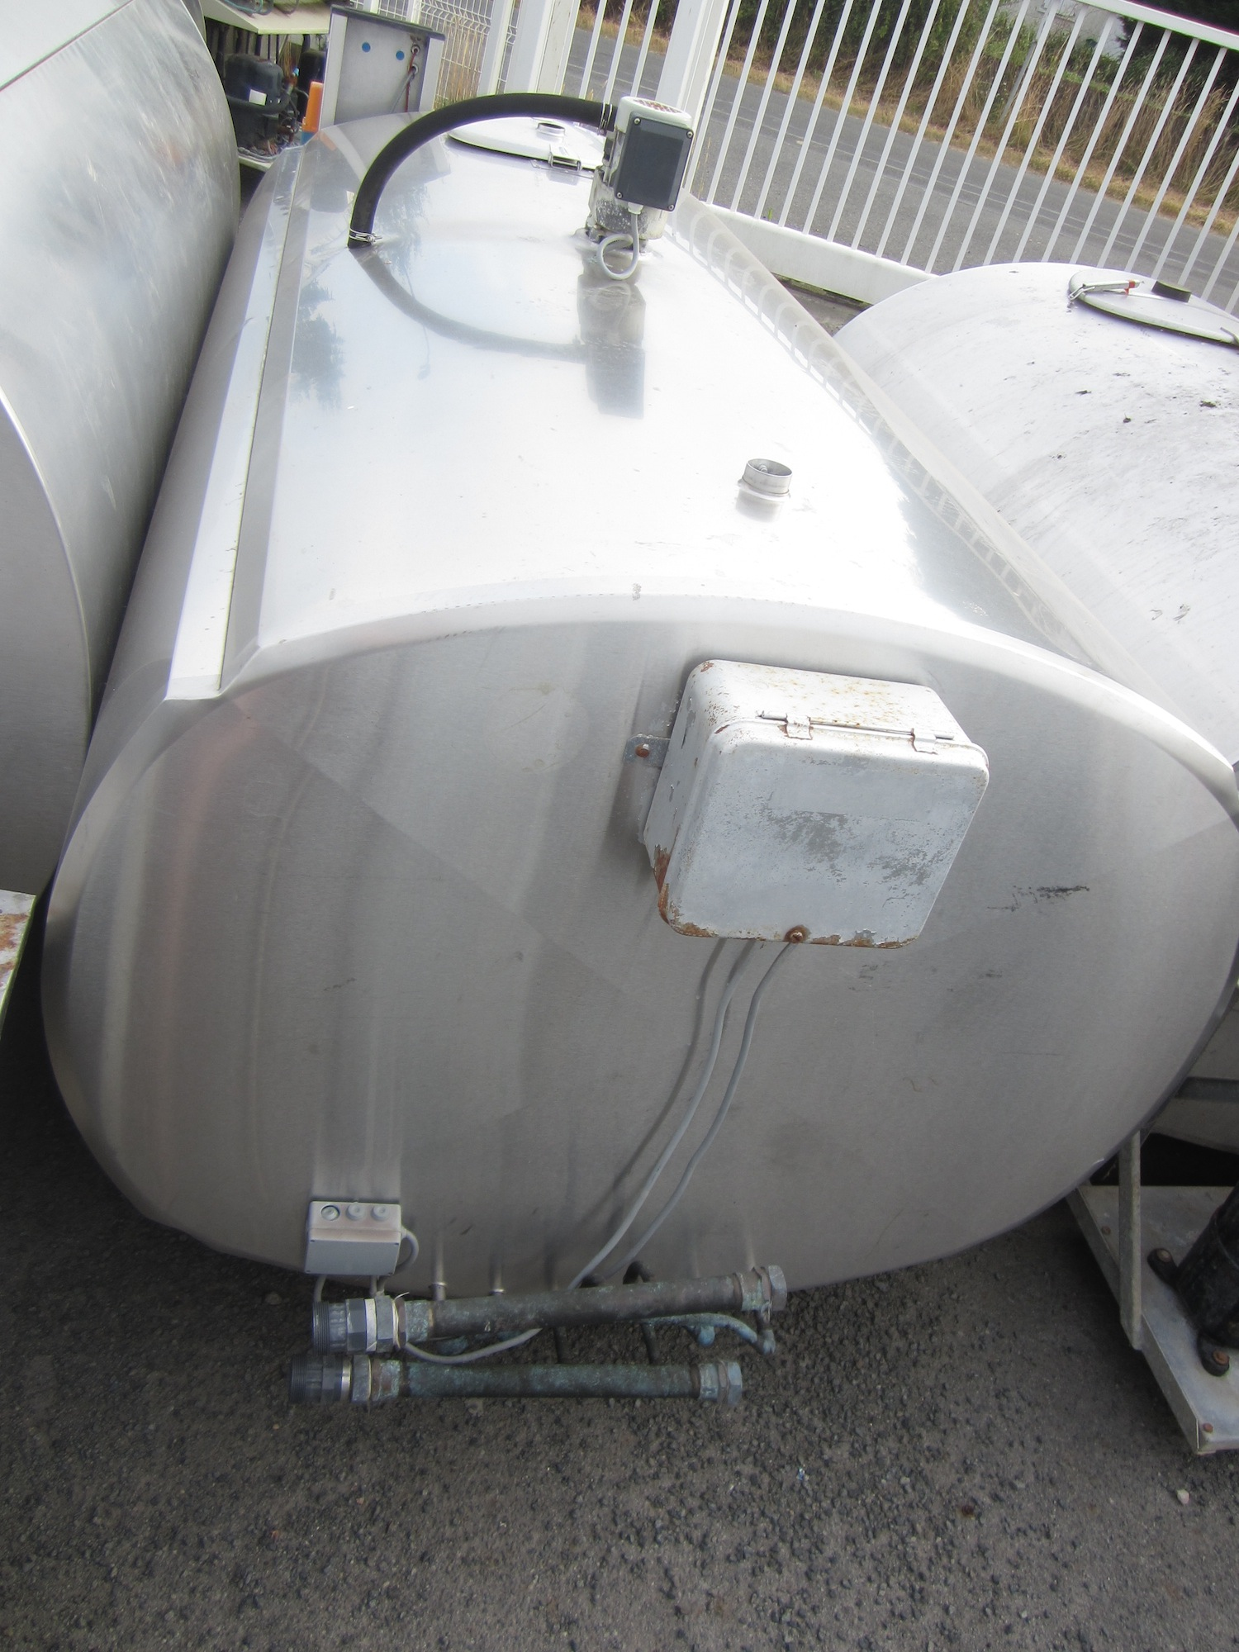
 | cuve cylindrique horizontale fermée
 | sans groupe frigorifique
 | agitation et lavage non révisés
 | cuve int et ext inox
 | cuve isolée

 | Température d'utilisation |  | 75°C à 80°C
 | Pression d'utilisation |  | atmosphérique
 | Application |  | Stockage et chauffage d'eau
 | Capacité utile |  | 2400L

 | Equipement
 | Dépose accessoire laiterie
 | 1 entrée en 20/27 pour arrivé eau froide
 | 1 entrée papillon DIN32 pour tirage et retour. (Adaptateur sur entrée existante?)
 | 1 boitier inox pour sonde de tempêrature type PT100
 | 1 indicateur de niveau comprenant 1 tube de polycarbonate Diam. 24, robinet de niveau 15/21 avec purge (Je m'occupe du marquage de niveau)
 | (Chauffage par deux Thermoplongeur 9Kw avec boitier de protection Alimentation 400V TRI en option) (Je m'occupe de trouver les thermoplongeur)
 | 2 Bride inox soudée pour fixation Thermoplongeur

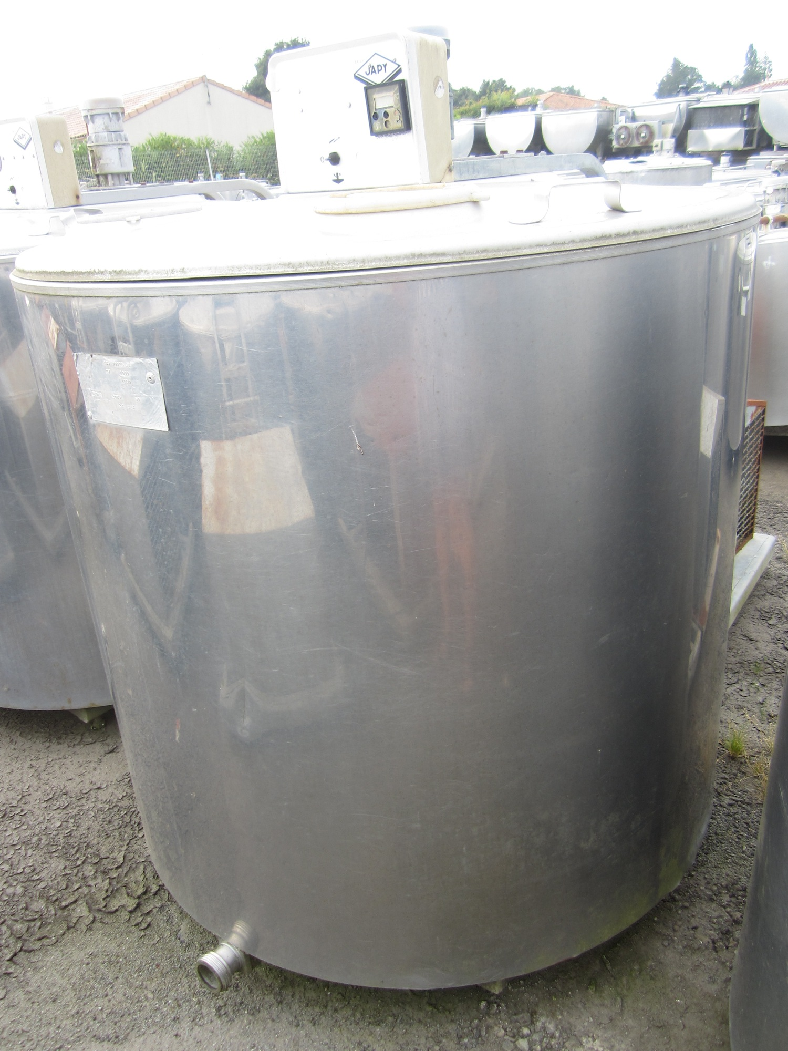
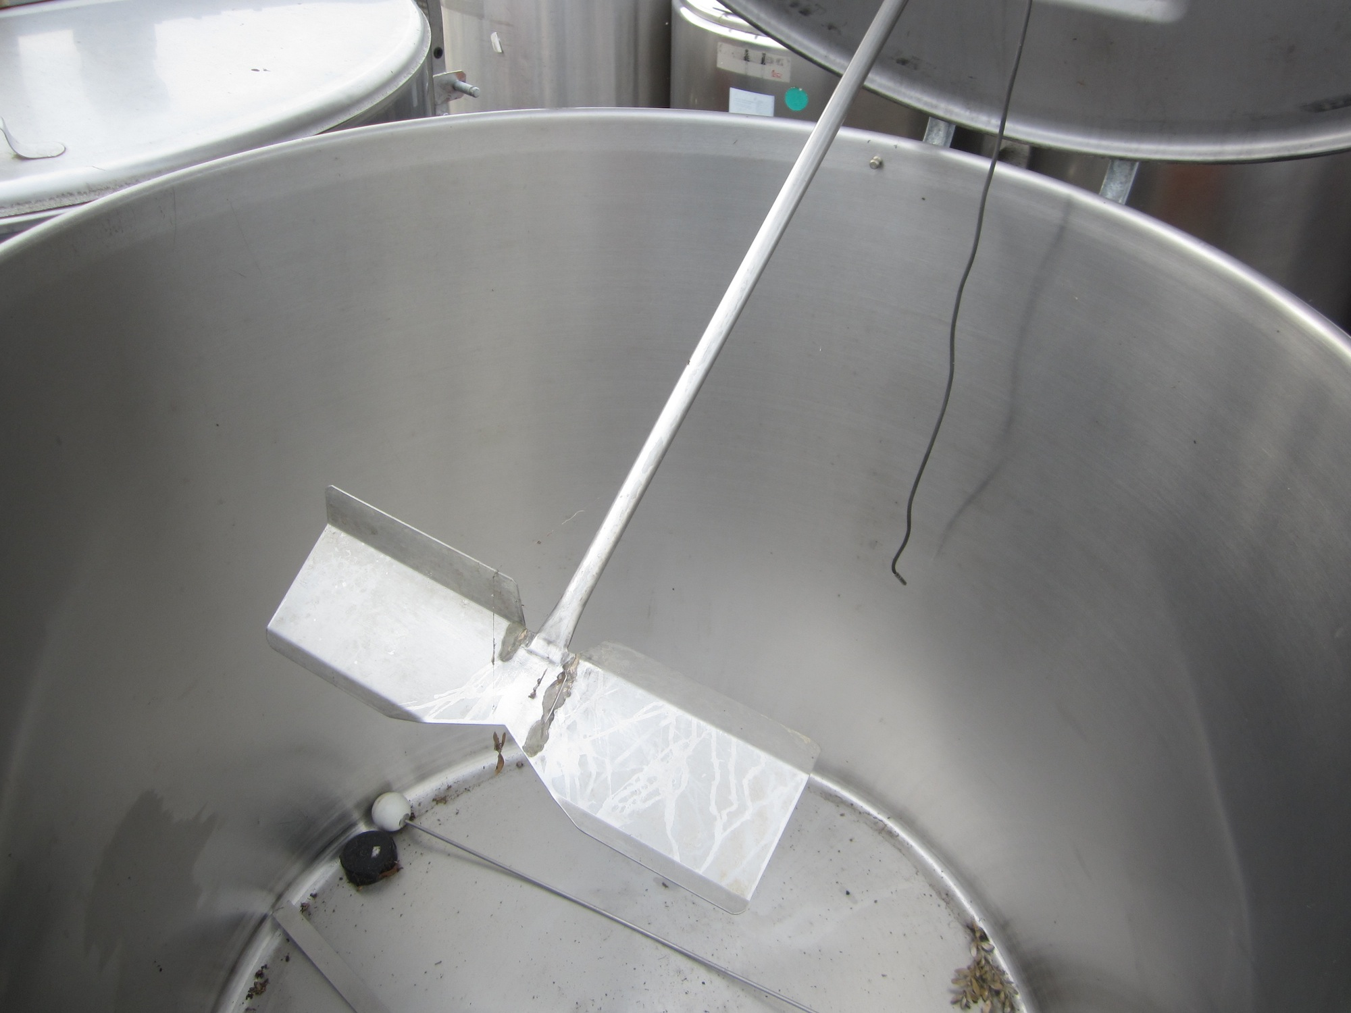
Brassage | Cuve empatage et filtration |  |  |  | Photos cuve

 | Sur Base Cuve Japy 1000 litres:

 | cuve avec couvercle
 | sans groupe frigorifique, sans agitation
 | cuve int et ext inox
 | cuve isolée
 | vendue avec bouchon de vidange – vanne en option

 | Modification à faire réaliser:
 | 1 entrée papillon DIN32 pour tirage et retour. (Adaptateur sur entrée existante?)
 | Réalisation faux fond filtrant
 | Pose d'une porte de dedrechage d'environ 500X400
 | Réalisation d'un support inox pour surélévation de la cuve d'environ 1m10 pour dedrechage directement dans palox plastique.

Cuvon | Cuvon + filtre panier à fabriquer

 | Température d'utilisation |  | 65°C
 | Pression d'utilisation |  | atmosphérique
 | Application |  | cuve tampon pour transfer Môut
 | Capacité utile |  | 80L
 | Finition intérieure |  | inox 2B
 | Finition extérieure |  | inox brossé
 | Forme |  | Cylindrique Vertical ouverte en partie haute

 | Equipement

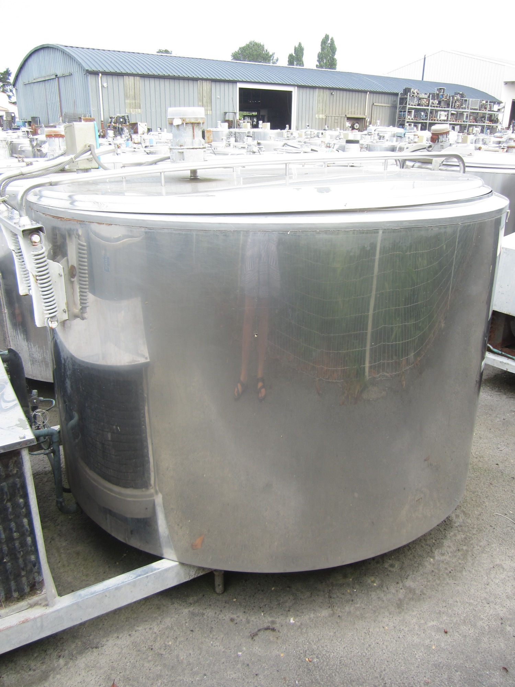
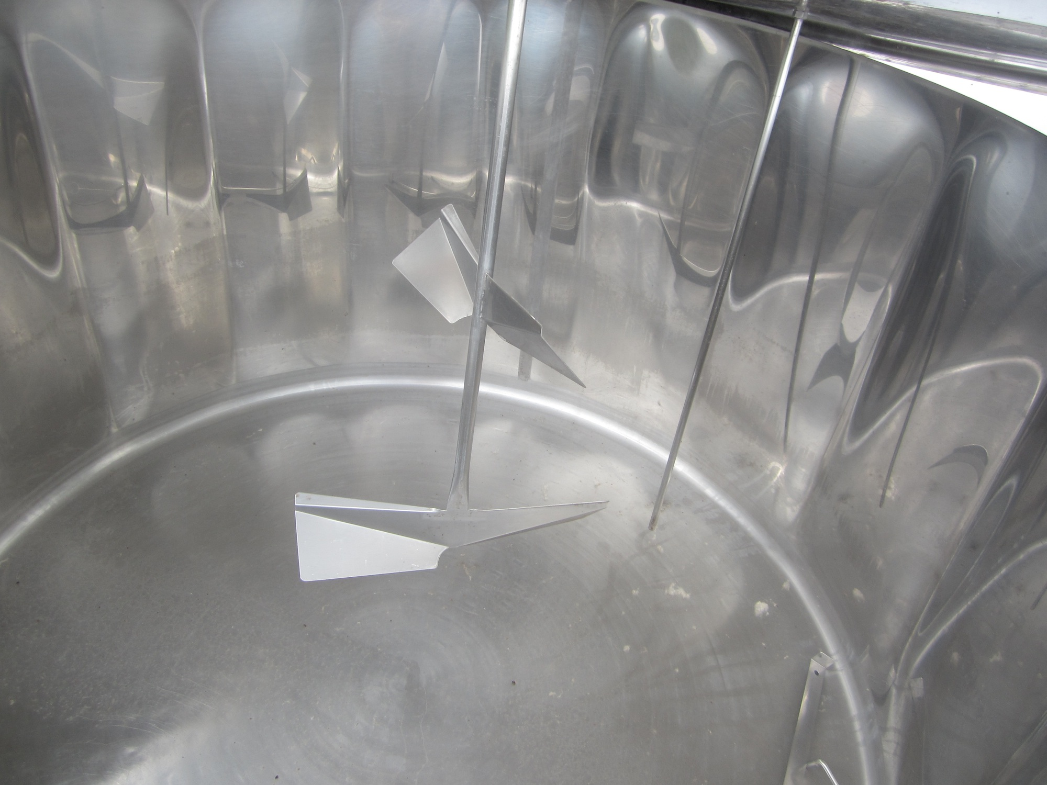
 | 1 entrée vanne papillon DIN32 en partie basse pour soutirage
 | Filtre panier qui s'accroche au bord
 | Roue pour rangement si possible

Ebullition | Cuve d'ébullition

 | Sur Base Cuve Fontsere 1560 litres: |  |  | Dimensions bruleur

 | cuve avec couvercle
 | agitation révisée
 | sans groupe frigorifique
 | cuve int et ext inox
 | cuve isolée
 | vendue avec bouchon de vidange – vanne en option

 | Modification à faire réaliser:

 | Dépose de l'isolant fond de cuve pour chauffage par Gaz
 | Réalisation d'un support avec pied réglable pour sureleve la cuve de 40Cm pour pouvoir loger le bruleur industriel D900 60Kw

CIP | Cuves CIP à fabriquer

 | Cuve Soude
 | Température d'utilisation |  | 80°C
 | Pression d'utilisation |  | atmosphérique
 | Application |  | Stockage Mélange Soude
 | Capacité utile |  | 100L
 | Finition intérieure |  | inox 2B
 | Finition extérieure |  | inox brossé
 | Forme |  | rectangulaire horizontal

 | Equipement

 | 1 pontage dans l'axe de la cuve
 | Tuyauterie de vidange sortie coudée avec vanne papillon DIN32
 | couvercle avec poignées
 | 1 entrée avec vanne papillon DIN32 pour retour Soude chaude
 | 1 boitier inox pour sonde de tempêrature type PT100
 | 1 indicateur de niveau comprenant 1 tube de polycarbonate avec purge et une rêgle inox gradué tout les 5L ou marquage sur le tube
 | Chauffage par Thermoplongeur 18Kw avec boitier de protection Alimentation 400V TRI en option
 | 1 Bride inox soudée pour fixation Thermoplongeur
 | Support inox pour mise a hauteur d'homme
CIP
 | Cuve Acide Péracetique
 | Température d'utilisation |  | Ambiante
 | Pression d'utilisation |  | atmosphérique
 | Application |  | Stockage Mélange Acide péracetique
 | Capacité utile |  | 100L
 | Finition intérieure |  | inox 2B
 | Finition extérieure |  | inox brossé
 | Forme |  | rectangulaire horizontal

 | Equipement

 | 1 pontage dans l'axe de la cuve
 | Tuyauterie de vidange sortie coudée avec vanne papillon DIN32
 | couvercle avec poignées
 | 1 entrée avec vanne papillon DIN32 pour retour Soude chaude
 | 1 indicateur de niveau comprenant 1 tube de polycarbonate avec purge et une rêgle inox gradué tout les 5L ou marquage sur le tube
 | Support inox pour mise a hauteur d'homme

